La méthode Simplicité
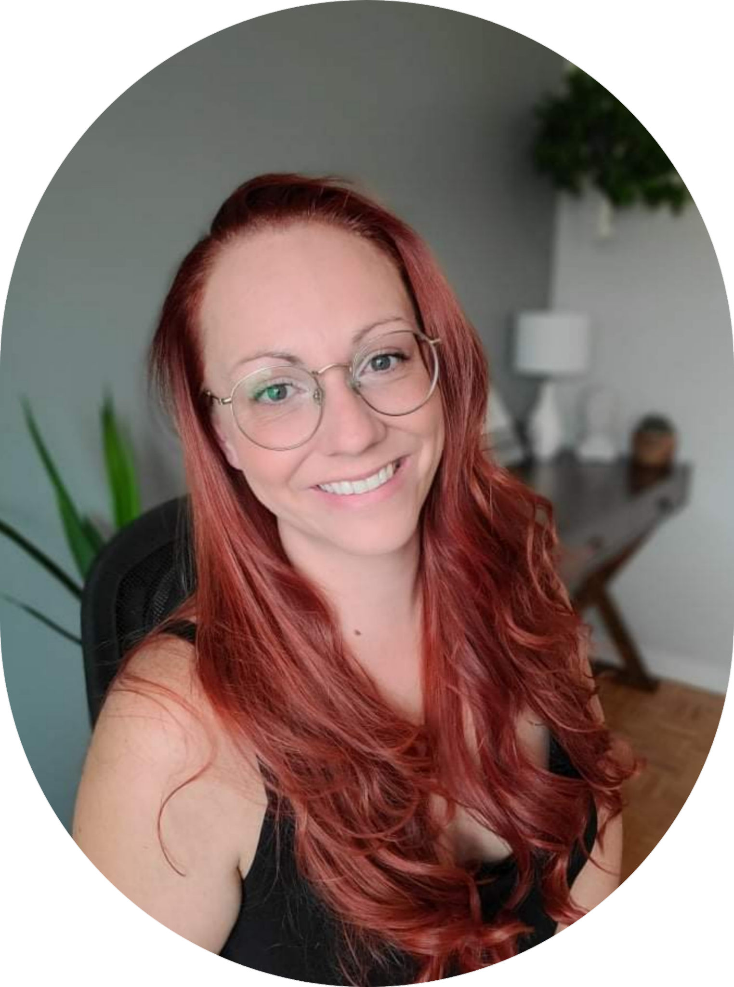

Bienvenue à toi, chère entrepreneure! 🥰 Je me nomme Valérie Loiselle Créatrice de cette outil de tenue de livre. Je suis aussi depuis 2021 la créatrice et administratrice de La méthode Simplicité. Ma mission avec La méthode Simplicité est d'aider les femmes entrepreneures à diminuer leur charge mentale en élaborant des méthodes adaptées afin qu'elles exécutent toute gestion d'entreprise en toute simplicité. Passant par la tenue de livre, réseaux sociaux, gestion du temps et tous les suivis. rejoignez-nous sue les groupe: Les entrepreneures de La méthode Simplicité🎉👇 https://www.facebook.com/groups/lesentrepreneuresdelamethodesimplicite Ce groupe est 100% GRATUIT et il est conçu pour t'aider à: 💠 Maîtriser la gestion et la comptabilité de ton entreprise sans stress et en connaissance de cause. 💠 Avoir le sentiment de vraiment avoir une entreprise sur la coche, organisée, optimale et bien gérée! 💠 Faire vivre une entreprise dans le domaine qui te fait vibrer tout en sachant que l'arrière-plan (gestion/comptabilité) est sous contrôle, car c'est un morceau très important de ton entreprise. Dans ce groupe, je partage mes meilleurs outils de gestion que j’ai peaufiné au fil de mes 16 dernières années d'expériences en comptabilité, administration et en MLM et en coaching. Tu y trouveras aussi des vidéos, des LIVES, des entrevues ainsi que des vidéos style Questions/Réponses (Q&A), car je veux plus que tout diminuer ta charge mentale inutile dû à cette portion de ton entreprise. Au plaisir de pouvoir soulager ton quotidien!✨ N'hésites pas à inviter tes amies entrepreneures. Aide-moi à diminuer la charge mentale des entrepreneures autour de nous. Pour y accéder, simplement cliquer sur le lien ici 👇 et on se voit de l'autre côté! 🥰🙌 https://www.facebook.com/groups/lesentrepreneuresdelamethodesimplicite

